Náhled WC a sprch
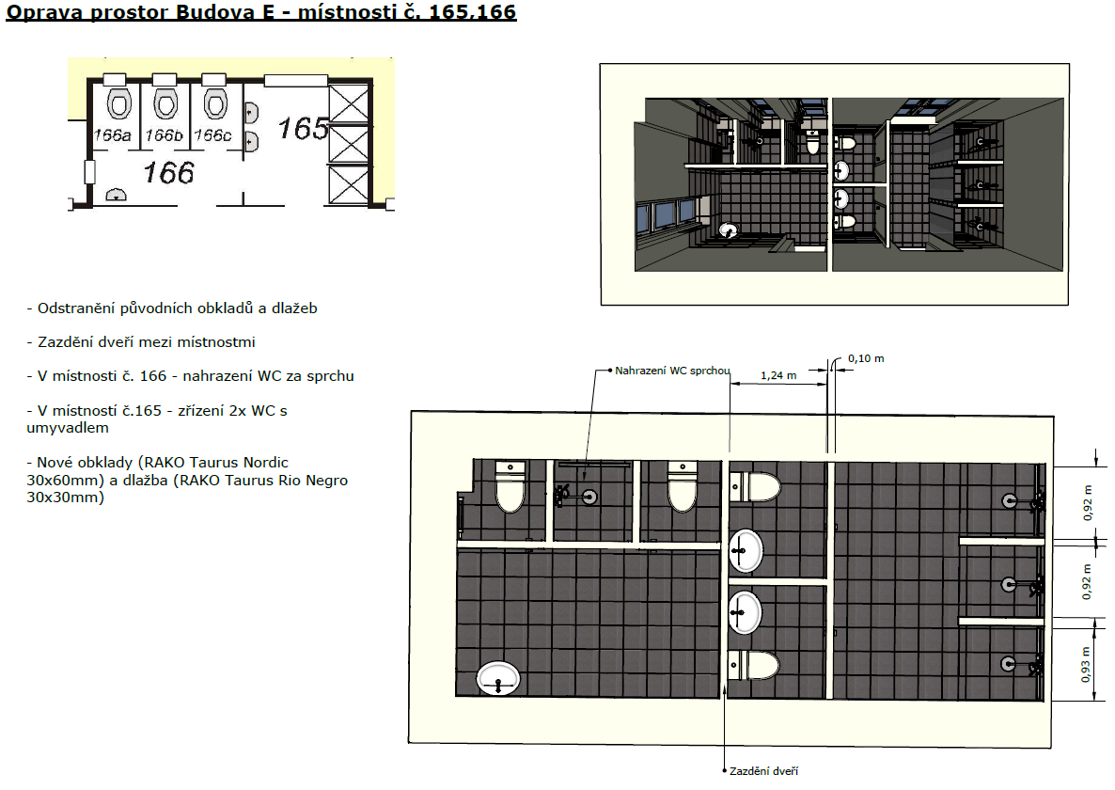

Nadstandart

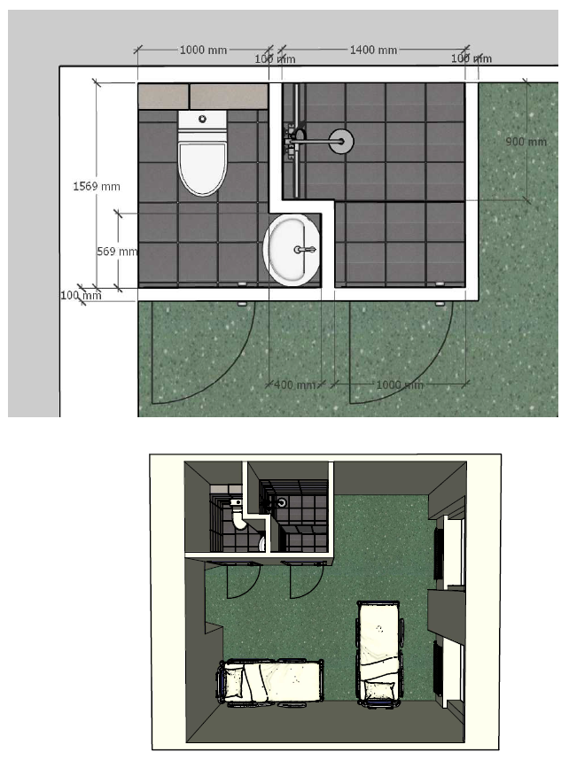

Příklad barevnosti obkladů
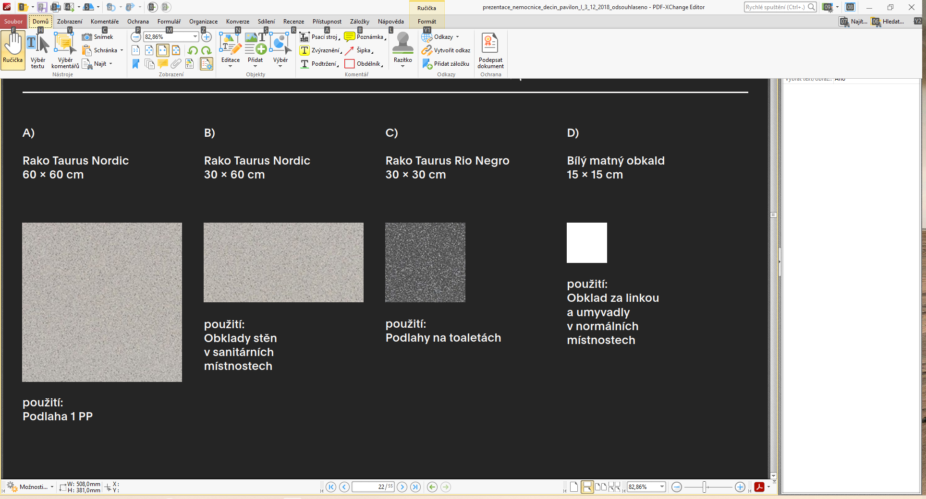

Zde jsou uvedeny rozměry obkladů a dlažby, v případě použití adekvátní náhrady, dodržet rozměry a paramatery a barevnost zvolit co nejpodobnější!

